余呉湖採水調査地点、余呉湖水質調査結果（R５）
（９）余呉湖水質調査
ア 余呉湖採水調査地点
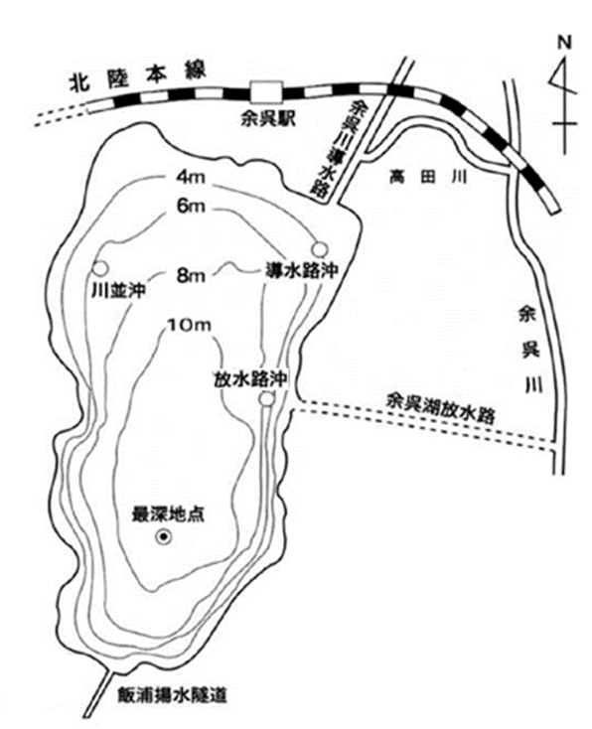

イ 令和５年度余呉湖水質調査結果（年度平均値）
 | 導水路沖 | 川並沖 | 最深地点 | ３地点 平均値 (R5年度) | ３地点 平均値 (R4年度) | 放水路沖 | 最深地点 過年度平均 (H25～R4)
水深（m） | 6.1 | 5.3 | 11.7 | 7.7 | 7.7 | 6.5 | 12.0
透明度（m） | 2.0 | 2.1 | 2.0 | 2.0 | 2.3 | 2.1 | 2.1
pH | 8.0 | 8.1 | 8.1 | 8.1 | 8.4 | 8.1 | 8.0
DO（mg/L） | 9.7 | 9.8 | 9.8 | 9.8 | 11.0 | 9.8 | 9.9
COD（mg/L） | 4.5 | 4.5 | 5.3 | 4.8 | 5.2 | 4.5 | 3.7
BOD（mg/L） | 1.6 | 1.4 | 2.2 | 1.7 | 2.0 | 1.5 | 1.5
SS（mg/L） | 3.4 | 3.7 | 4.6 | 3.9 | 5.4 | 4.1 | 4.4
T-N（mg/L） | 0.45 | 0.48 | 0.57 | 0.50 | 0.63 | 0.44 | 0.47
T-P（mg/L） | 0.032 | 0.035 | 0.037 | 0.034 | 0.031 | 0.038 | 0.029
ｸﾛﾛﾌｨﾙ-a（μg/L） | 11.5 | 12.9 | 17.1 | 13.8 | 27.5 | 12.0 | 15.7

